界面&功能
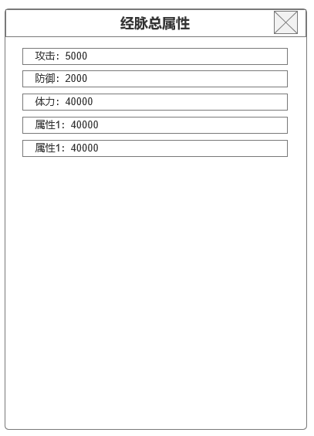
经脉系统 |  |  |  | 功能规则

 | 功能入口 |  |  |  |  | 挂机相关基础规则和清单
 |  |  |  |  | 1.设计目的是什么 |  | 5功能点清单
 | 1.主界面点击【经脉】图标进入 |  |  |  | ▶ | 设置挂机战斗是技能及消耗道具使用策略 | 模块 | 类型 | 内容 | 优先级
 | 2.图标位于自动战斗按钮旁边 |  |  |  | ▶ | 可领取至多累积12小时的挂机收益，无论是否离线 | 玄冥地宫 | UI和资源 | 功能入口 | 1
 | 3.参考图标 |  |  |  |  |  |  | UI和资源 | 功能界面 | 1
 |  |  |  |  |  |  |  | UI和资源 | 角色头像 | 1
 |  |  |  |  | 2.基本规则 |  |  | 功能逻辑 | 挂机时长逻辑 | 1
 |  |  |  |  | ▶ | 挂机收益通过等级，挂机时长，对应等级区间掉落包获取 |  | 功能逻辑 | 挂机道具获取逻辑 | 1
 |  |  |  |  | ▶ | 战斗策略设置可设置消耗道具使用策略及哪些技能会在战斗中会自动释放 |  | 功能逻辑 | 挂机资源获取逻辑 | 2
 |  |  |  |  |  |  |  | 功能逻辑 | 战斗及消耗道具使用策略 | 2
 |  |  |  |  | 3.解锁方式 |  |  | 数值需求 | 挂机掉落数值 | 3
 |  |  |  |  | ▶ | 默认开启 |  | 数值需求 | 挂机资源获取数值 | 3

 |  |  |  |  | 4关联功能
 |  |  |  |  | ▶ | 主界面【入口位置】
 |  |  |  |  | ▶ | 主界面【好友】
 | 经脉界面及相关规则【当前为示例】

 | 1.经脉界面
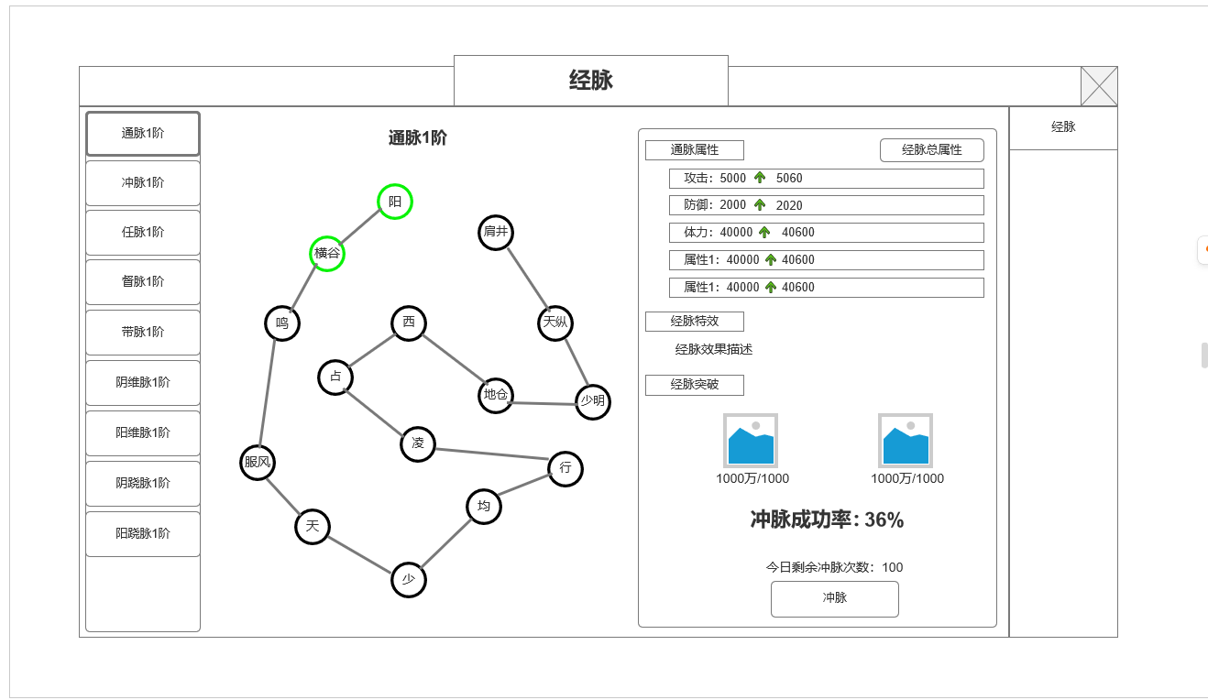

 |  | 1.全部经脉清单
 |  | ▶ | 显示所有类型经脉及对应阶数
 |  | ▶ | 总共9种，分别为：通脉，冲脉，任脉，督脉，带脉，阳维脉，阴维脉，阳跷脉，阴跷脉
3
 |  | ▶ | 通过选中切换显示不同经脉情况
 |  | ▶ | 默认全部开启

 |  | 2.经脉路线图
 |  | ▶ | 显示当前选中经脉类型，经脉图。需人物经脉概念界面背景原画支持。不同类型底图可相同
 |  | ▶ | 每个类型经脉由15个经脉节点组成依次连接组成，每个类型经脉节点连接方式设计需不同，界面示意仅供参考

1
4
 |  | 3.经脉属性及经脉特殊效果
 |  | ▶ | 每个经脉冲脉提升对应属性，不同类型经脉可提高最多5个不同类型属性
 |  | ▶ | 每个经脉拥有1个特殊经脉效果
 |  | ▶ | 全部15个节点点亮一遍后，当前类型经脉提高1阶，特殊经脉效果 技能提升
 |  | ▶ | 经脉属性为当前类型经脉属性，非总属性
 |  | ▶ | 需要查看总属性，需点击经脉总属性按钮

2
 |  | 4.冲脉资源消耗及成功率
 |  | ▶ | 当前冲脉节点所需消耗资源（材料道具+货币）
 |  | ▶ | 冲脉成功率为初始配置，每次冲脉失败会提高该节点2%成功率
 | 未标识界面示意 | ▶ | 每天最多冲脉100次，所有类型经脉冲脉共用次数
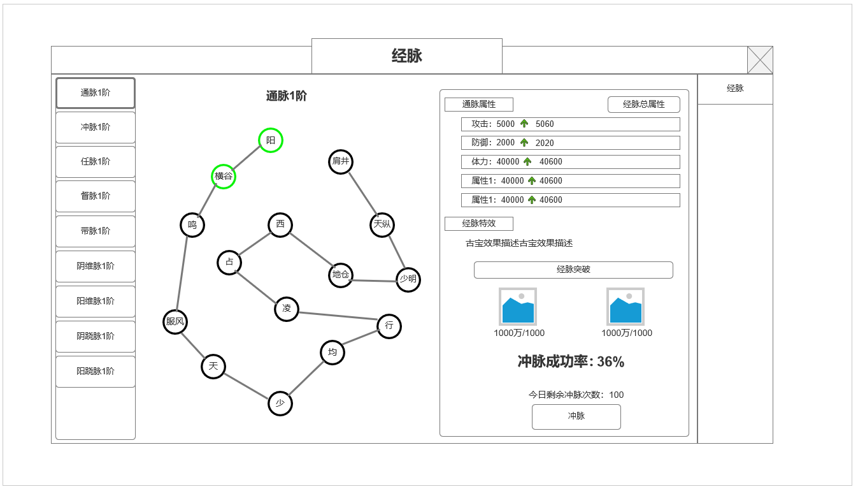

 | 经脉总属性 | 5.经脉总属性按钮
 |  | ▶ | 点击打开显示全部经脉的基础属性，技能效果不显示

功能美需
UI需求

 | 序号 | 类型 | 对应界面 | 内容 | 功能需求 | 策划建议 | 参考图
 | 1 | UI
 | 2 | UI
 | 3 | UI
 | 4 | UI
 | 5 | UI
 | 6 | UI
 | 7 | UI
 | 8 | UI
 | 9 | UI
 | 10 | UI
 | 11 | UI
 | 12 | UI
 | 13 | UI
 | 14 | UI
 | 15 | UI
 | 16 | UI
 | 17 | UI
 | 18 | UI
 | 19 | UI

背景图需求

 | 序号 | 类型 | 对应界面 | 内容 | 功能需求 | 策划建议 | 参考图
 | 1 | 2D原画
 | 2 | 2D原画
 | 3 | 2D原画
 | 4 | 2D原画
 | 5 | 2D原画
 | 6 | 2D原画

道具图标需求

动效需求

 | 序号 | 类型 | 内容 | 描述 | 功能需求 | 策划建议 | 参考图

其他 （ICON，模型，表情等）

 | 序号 | 类型 | 对应界面 | 内容 | 功能需求 | 策划建议 | 参考图
 | 1 | ICON | 主界面 | 主界面代表技能功能的入口图标 | 主界面代表技能功能的入口图标 |  | 

